PETA
PT. HARI SAWIT JAYA
KEBUN NEGERI LAMA UTARA ( KNU )
LUAS AREAL : 3.896 HEKTAR
 |  |  |  |  |  |  |  |  |  |  |  | Peta Tahun Tanam
A
R
E
A
L
M
A
S
Y
A
R
A
K
A
T
Tangkahan Manggis
AREAL MASYARAKAT
Tangkahan Lateung
Kp.Putat
Kp.Lapisan
POS BERNAD
Kp. Piandang
POMPA BANJIR
12
Kp.Selat Besar
AFD I
AREAL
MASYARAKAT
TPZ |  |  | TPZ |  | TPZ | TPZ | TPZ | SOC | SOC | LNS | TPZ | TPZ | TPZ | SOC | SOC
58 |  |  | 42 |  | 44 | 45 | 43 | 43 | 42 | 44 | 42 | 45 | 40 | 42 | 37
P-7 |  |  | P-6 |  | P-5 | P-4 | P-3 | P-2 | P-1 | P-18 | P-17 | P-16 | P-15 | P-14 | P-13
A17a |  |  | A17b |  | A17c | A15a | A15b | A15c | A15d | A15e | A15f | A15g | A15h | A15i | A15j
11
POS PERUMAHAN
POSKO 45
SOC |  |  | TPZ |  | COS | COS | DAM | DAM | DAM | DAM | DAM | DAM | DAM | SOC | TPZ
POSKO O
45 |  |  | 35 |  | 34 | 35 | 35 | 34 | 37 | 34 | 34 | 34 | 24 | 33 | 31
P-8 |  |  | P-9 |  | P-10 | P-11 | P-12 | P-13 | P-14 | P-15 | P-16 | P-17 | O-10 | O-11 | O-12
10
9
8
7
6
5
A17e |  |  | A17d |  | A16a | A16b | A16c | A16d | A16e | A16f | A16g | A16h | A16i | A15l | A15k
A
R
E
A
L
MA
S
Y
A
R
A
K
A
T
Kp. Baru
TPZ |  |  | LNS |  | SOC | DAM | DAM | DAM | DAM | DAM | DAM | LNS | SOC | DAM | TPZ | TPZ | TPZ | TPZ | TPZ | TPZ | TPZ
4
41 |  |  | 31 |  | 31 | 32 | 31 | 32 | 32 | 33 | 34 | 33 | 35 | 34 | 34 | 25 | 25 | 27 | 26 | 26 | 25
Q-10 |  |  | Q-9 |  | Q-8 | Q-7 | Q-6 | Q-5 | Q-4 | Q-3 | Q-2 | Q-1 | O-9 | O-8 | O-7 | O-6 | O-5 | O-4 | O-3 | O-2 | O-1
Kp. Binjai
K17g |  |  | K17f |  | K17e | K17d | K16k | K16j | K16i | K16h | K16g | B15a | B15b | B15c | B12a | B11a | B11b | B11c | B11d | B11e | B11f
3
SOC |  |  | TPZ |  | SOC | COS | COS | COS | COS | COS | COS | TPZ | TPZ | DAM | TPZ | TPZ | TPZ | TPZ | TPZ | TPZ | TPZ
AFD III
AFD II
50 |  |  | 36 |  | 35 | 35 | 35 | 35 | 34 | 34 | 33 | 34 | 35 | 33 | 34 | 34 | 32 | 33 | 33 | 31 | 35
2
POSKO N
R-11 |  |  | R-12 |  | R-13 | R-14 | R-15 | R-16 | R-17 | R-18 | R-19 | R-20 | N-10 | N-11 | N-12 | N-13 | N-14 | N-15 | N-16 | N-17 | N-18
Kp. Sei Buluh
K17c |  |  | K17b |  | K17a | K16f | K16e | K16d | K16c | K16b | K16a | B15f | B15e | B15d | B12b | B11g | B11h | B11i | B11j | B11k | B11l
TPZ |  |  | TPZ |  | TPZ | TPZ | TPZ | TPZ | TPZ | TPZ | TPZ | TPZ | TPZ | TPZ | TPZ | TPZ | TPZ | TPZ | TPZ | TPZ | TPZ
45 |  |  | 32 |  | 32 | 33 | 33 | 33 | 34 | 34 | 33 | 34 | 35 | 34 | 43 | 36 | 23 | 28 | 37 | 34 | 42
KAK
1
Kp. Sei Kelapa
R-10 |  |  | R-9 |  | R-8 | R-7 | R-6 | R-5 | R-4 | R-3 | R-2 | R-1 | N-9 | N-8 | N-7 | N-6 | N-5 | N-4 | N-3 | N-2 | N-1
Kantor Afdeling II
K14i |  |  | K14h |  | K14g | K14f | K14e | K14d | K14c | K14b | K14a | B12f | B12e | B12d | B12c | B11m | B11n | B11o | B11p | B11q | B11r
TPZ |  |  | TPZ |  | TPZ | TPZ | TPZ | TPZ | SOC | SOC | SOC | TPZ
AFD IV
49 |  |  | 33 |  | 28 | 31 | 30 | 30 | 29 | 31 | 30 | 31
Perumahan KNU M18
S-21 |  |  | S-12 |  | S-13 | S-14 | S-15 | S-16 | S-17 | S-18 | S-19 | S-20
Jalan Umum Express II
C14p |  |  | C14o |  | C14n | C14m | C14l | C14k | C14j | C14i | C14h | C13g
TPZ | DAM |  |  | DAM | LNS | LNS | TPZ | TPZ | TPZ | TPZ | TPZ | TPZ
18 | 36 |  |  | 37 | 36 | 37 | 37 | 37 | 37 | 38 | 37 | 38
S-11 | S-10 |  |  | S-9 | S-8 | S-7 | S-6 | S-5 | S-4 | S-3 | S-2 | S-1
Jalan Umum Express I
C14g | C14f |  |  | C14e | C14d | C14c | C14b | C14a | C13f | C13e | C13d | C13c
AREAL KNC
TPZ |  | TPZ |  | TPZ | TPZ | TPZ | TPZ | TPZ | TPZ | TPZ | TPZ | TPZ
18 | 25 |  |  | 26 | 27 | 27 | 27 | 28 | 27 | 26 | 27 | 13
T-12 | T-13 |  |  | T-14 | T-15 | T-16 | T-17 | T-18 | T-19 | T-20 | T-21 | T-22
C13p | C13o |  |  | C13n | C13m | C13l | C13k | C13j | C13i | C13h | C13b | C13a |  |  |  |  |  |  | Keterangan :
HUTAN LINDUNG |  |  |  |  |  |  |  |  |  |  |  |  |  |  |  |  |  |  |  | OP 2011 |  | = 552 Ha
KNC
 |  |  |  |  |  |  |  |  |  |  |  |  |  |  |  |  |  |  |  | OP 2012 |  | = 214 Ha
 |  |  |  |  |  |  |  |  |  |  |  |  |  |  |  |  |  |  |  | OP 2013 |  | = 452 Ha
Perumahan KNC & KANTOR
 |  |  |  |  |  |  |  |  |  |  |  |  |  |  |  |  |  |  |  | OP 2014 |  | = 838 Ha
 |  |  |  |  |  |  |  |  |  |  |  |  |  |  |  |  |  |  |  | OP 2015 |  | = 691 Ha
 |  |  |  |  |  |  |  |  |  |  |  | Keterangan: |  |  |  |  |  |  |  | OP 2016 |  | = 669 Ha
 |  |  |  |  |  |  |  |  |  |  |  |  | Portal Baik |  |  |  |  |  |  | OP 2017 |  | = 480 Ha
 |  |  |  |  |  |  |  |  |  |  |  |  | Portal Rusak |  |  |  |  |  |  | Total |  | = 3896 Ha
 |  |  |  |  |  |  |  |  |  |  |  |  | Rumah Hujan
 |  |  |  |  |  |  |  |  |  |  |  |  | Posko Utama
 |  |  |  |  |  |  |  |  |  |  |  |  | Jalan Access/main road
 |  |  |  |  |  |  |  |  |  |  |  |  | Jalan Collection

Jalur I
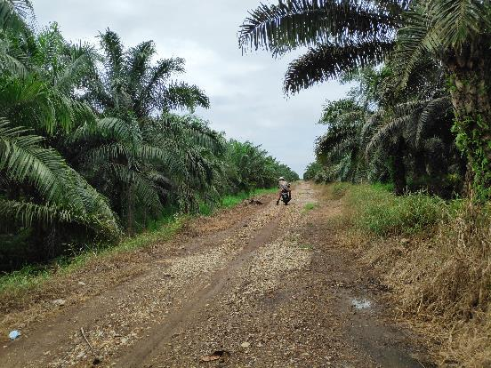
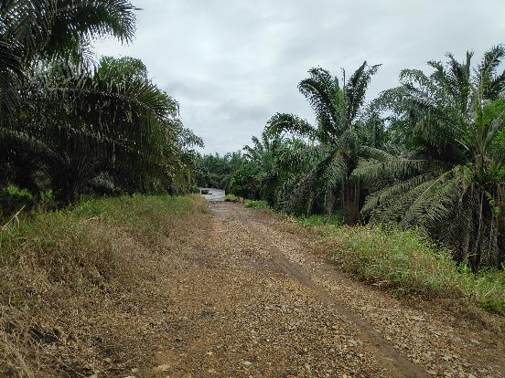

Jalur II
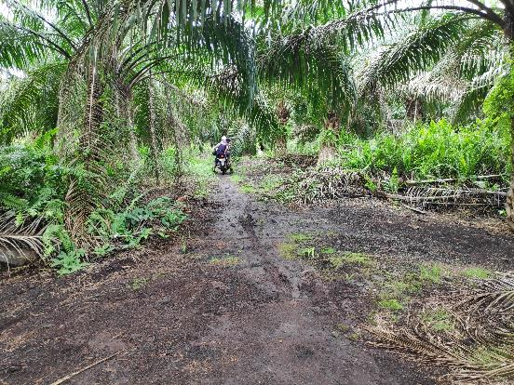
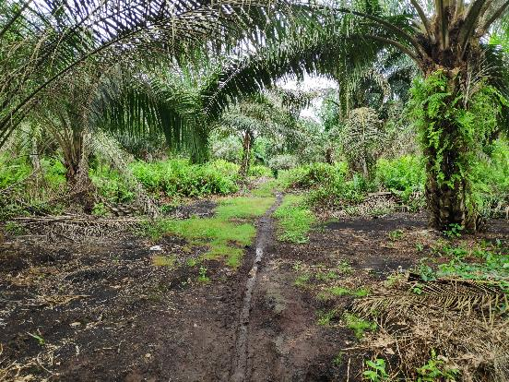

Jalur III
